상품제안서
휴대용 커터 공구 드라이버 공구함 세트 | 상품코드: S28413

 |  |  |  |  |  |  | 02-713-8555 | www.synergygift.co.kr
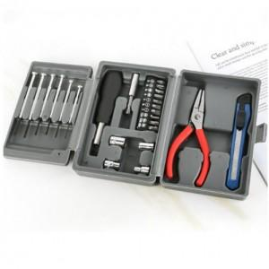

【상세/제작정보】 | <p>​<span id="husky_bookmark_end_1693286643389"></span>&nbsp;</p>

【인쇄/포장옵션】 | 실크 / 포장지포장

【공급단가】 | 수량 | 100~ | 300~ | 500~ | 1,000~ | 3,000~
*VAT별도 | 단가 | 5,130원 | 4,940원 | 4,750원 | 4,560원 | 4,440원

【상품 URL】 | https://www.synergygift.co.kr:443/src/goods_detail.php?gdno=28413

